99)HW추가수정사항
HW 추가 수정 필요한 사항

No. | Issued by | 수정 필요 항목 | Description | 반영 여부 | Remark
1 | 조락현 | Main 회로도 DAC PART, Connector pin 배열 수정 | 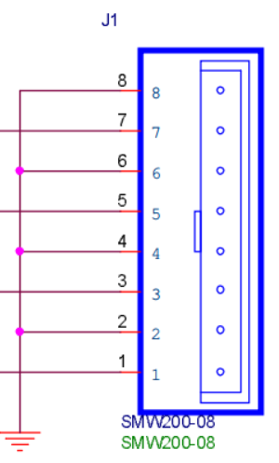 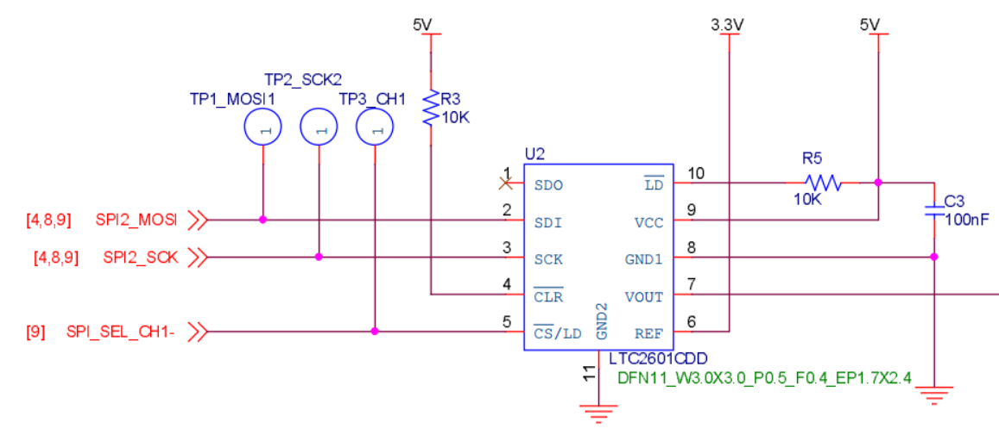 |  | SPI_SEC_CH1-가 현재 기준으로 DAC #4ch에 할당 됨 커넥터 핀맵 배열을 역순으로 수정 필요
2 |  | Main 회로도 DAC PART, V/I Convert 저항값 수정 | 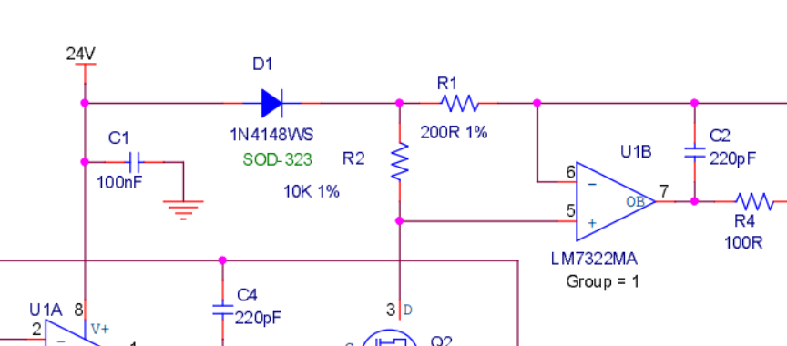 | O | LTC2601의 출력 범위 : 0~3.3V (Ref. voltage : 3.3V) 현재 V/I Convert 저항값 기준 출력 범위 : 0~16.5mA R1,R10,R19,R28 : 현재 200R에서 150R로 변경 필요 변경 V/I Convert 저항값 기준 출력 범위 : 0~22mA
3 |  | BLDC RPM(PH10), DIR(PH3) 포트 변경 |  | O | ST社 Chip bug로 EXTI 사용을 위해 포트 변경 기존 : RPM (PH10), DIR(PH3) 변경 : RPM (PH3), DIR(PH10) ※ R121, R122 Cross 해야함 ※ [07) BLDC] Sheet 참고
4 |  | BLDC PWM 출력 Pull-up 추가 | 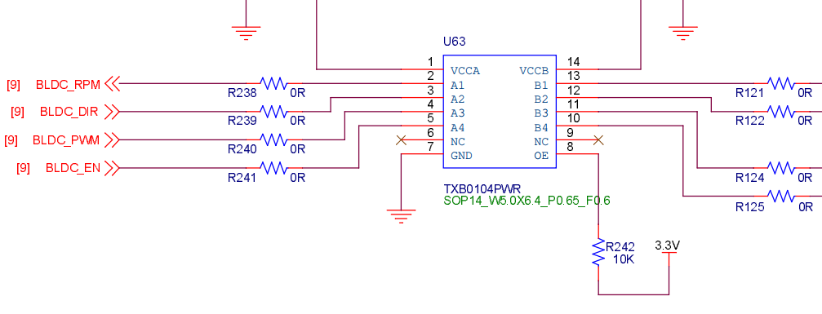 | O | Board reset 시 PWM 출력이 Low로 고정되면서, BLDC motor가 최대(무부하) 출력을 하게 됨. 이를 방지하기 위해 아래 내용 적용 1) PWM signal A, B Side Pull-up 저항 추가 2) OE - NRST 연결하여 Reset 시 IC Disable
5 |  | Reset 시 Level Shifter OE Pin - NRST 연결 |  | O

01) System block diagram
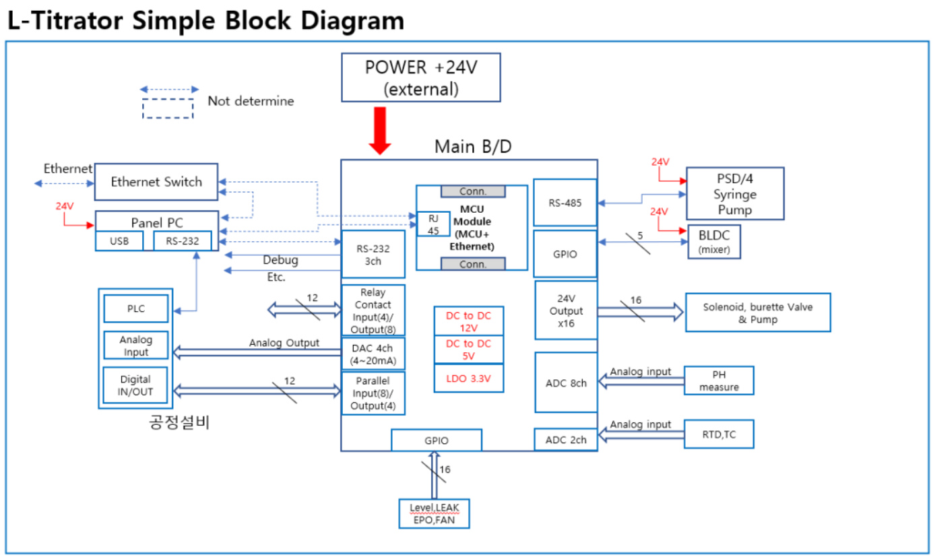

02-1) IAP
1. IAP (In-circuit Application Programming) 관련
1) STM32F407 Boot Configuration 관련
a) STM32F407 은 Boot pin 2ea 의 설정상태에 따라 Booting 동작을 선택할 수 있다.

 | Boot 1 | Boot 0 | Boot Operation |  | Remark
 | x | 0 | Main Flash memory |  | - IAP 설치되어 살아날때 약 2초간 S/W upgrade 경우인지 판단하여 S/W upgrade 를 하거나 그냥 살아나거나를 판단. - IAP program 이 address 0x800_0000 ~ 0x800_FFFF 를 사용하므로 Application program 은 address 0x801_0000 ~ 0x80F_FFFF 를 사용하여야 한다.
 | 0 | 1 | System memory |  | - 최초에 IAP 를 program 하기위해 한 번 사용함. - embedded bootloader 가 내장되어 Flash memory 를 reprogram 하는 용도로 사용됨. - UART1/UART3/USB 를 사용함
 | 1 | 1 | Embedded SRAM |  | unused

b) 보드가 최초 조립된 이후 DIP switch 를 System memory boot 로 설정한후 System memory boot 기능을 이용하여 미리 작성해둔 IAP 이미지를 Main Flash memory 에 program 한다.
c) 이후 DIP switch 는 Main Flash memory boot 상태로 설정하며 DIP switch 설정을 다시 변경할 경우는 없다.
d) IAP 가 program 된 후에는 Application S/W upgrade 는 serial port #1 을 이용하여 수행한다.
- 필요한 시리얼 통신 프로그램 : YMODEM 으로 파일 upload 가 가능해야 함. (ex. ExtraPutty 등)
- IAP 를 이용한 upgrade mode 상태로 진입하는 방법 : 보드 reset 후 1.5초 이내에 시리얼 통신 프로그램에서 ESC 버튼을 3회 이상 입력
- 필요한 application S/W format : binary
- serial port 설정 : 115200 baud, 1 stop bit, no parity

2) IAP 제작
a) Github 에 있는 STM32F4 의 IAP source 를 참조하여 제작함
- https://github.com/eziya/STM32F4_HAL_IAP_UART 에서 source downloiad 함
- source 수정 내용은 https://blog.naver.com/eziya76/221552811740 의 설명 참조 함
b) CubeIDE tool 에서 new project 생성함
- new project 생성
- pin 설정 : external clock(bypass mode), USART1 pin 번호 설정,
- clock configuration(HSE, use PLL, 168MHz) 설정
- source generation 함
c) 생성한 new project 에 download 한 파일들 추가 및 변경 내용들 비교하여 반영 한다.
- 제일 중요한 내용 : STM32F407 의 MSP 는 0x20020000 이기 때문에, 원래 코드대로 0x2FFE0000 와 AND 연산하면 0x20020000 이 되기 때문에
정상적으로 Application 으로 Jump 를 하지 못하므로 0x2FFD0000 으로 변경한 부분

2. IAP 를 통한 upgrade 를 위해 Application 에서 반드시 수정해야 하는 부분
1) system_stm32f4xx.c : 아래와 같이 변경할 것
- application 의 시작 번지를 0x0801_0000 으로 변경하는 내용, CubeIDE 설치 버전에 따라 아래와 같이 수정이 다를수 있음

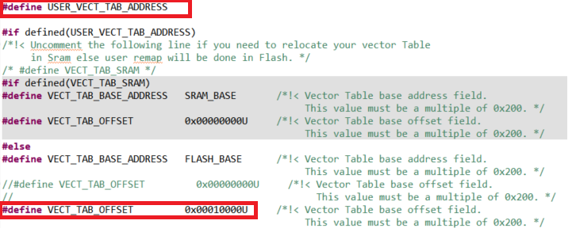

2) STM32F407IGHX_FLASH.ld : 아래와 같이 수정해야 함
- application 의 시작 번지를 0x0801_0000 으로 변경하는 내용 |  |  |  |  |  |  |  |  |  |  |  | 061 750 7143

3. Flash Memory Map
1) IAP : sector 0 에 위치하며 sector 4 ~ 11 이 user application SW 저장 됨
sector 1, 2, 3 은 environment config 저장을 위해 reserve 함, 일단 sector 3 을 config 저장 위치로 사용 함
Flash memory 의 특정 sector 를 환경 변수 저장 공간으로 사용함으로 보드상에 있는 EEPROM 은 사용하지 않음

Address | Flash Sector | Size | Nu-2000 Main controller S/W
80F_FFFF | Sector 11 | 128 K
80E_0000 |  | #7
 | Sector 10 | 128 K
80C_0000 |  | #6
 | Sector 9 | 128 K
80A_0000 |  | #5
 | Sector 8 | 128 K
808_0000 |  | #4
 | Sector 7 | 128 K
806_0000 |  | #3
 | Sector 6 | 128 K
804_0000 |  | #2
 | Sector 5 | 128 K
802_0000 |  | #1
 | Sector 4 | 64 K | User App program SW starts from here address : 0x801_0000
801_0000 |  | #1
 | Sector 3 | 16 K | Environment configure data area
800_C000 |  | #4
 | Sector 2 | 16 K | Calibration configure data area
800_8000 |  | #3
 | Sector 1 | 16 K | Reserved area
800_4000 |  | #2
 | Sector 0 | 16 K | IAP program start from 0x800_0000 and jump to user app SW at 0x801_0000
800_0000 |  | #1

Environment data
- Flash sector 3 은 512 byte 씩 32 개의 env_parm group 으로 구성 된다.
- Flash memory 의 특성상 erase 시 모든 bit 가 1 이 되며 1 --> 0 으로 write 는 항상 가능한 특성을 이용함
- 이러한 형태로 구성하는 이유는 Flash erase 횟수를 최소화하기 위함 (Flash erase 가능 횟수 : 10,000 회로 통상적인 Flash memory 의 erase 가능 횟수 100,000 회에 비해 작기 때문)
즉, 1회 erase 후 31 번을 write 할 수 있음으로 마치 310,000 회를 write 하는 효과를 볼 수 있음

- 1 parm = 4 byte 로 구성
- 1 group = 128 개의 parm 으로 구성
- 첫번째 group 은 env table 의 version 및 env_parm group 중 valid 한것이 어느것인지 판단하는 용도로 사용
- 실제 valid 한 group 은 1개만 존재함
- env parm group 30 까지 쓴 다음에 Flash sector erase 수행하고 다시 env group 0 번 부터 write 함

Note : Flash erase/program 관련 변동사항 있음 (IDE 버전에서 변경된것으로 추정됨)
erase/program 시 반드시 HAL_FLASH_Unlock(); 과 HAL_FLASH_Lock(); 을 추가해야 함
program 시에는 매번 write 하기 전에 __HAL_FLASH_CLEAR_FLAG(FLASH_FLAG_EOP | FLASH_FLAG_OPERR | FLASH_FLAG_WRPERR | FLASH_FLAG_PGAERR | FLASH_FLAG_PGSERR ); 가 추가되어야 함

sector #3 |  |  | base_address = 0x0800_C000 |  |  |  |  |  |  |  |  |  | 저장 횟수 : 126 | 0
 | 0 | 1 | 2 | 3 | 4 | 5 | 6 | 7 | 8 | 9 | A | B | C | D | E | F
0x0000 | A | T | I | K | _ | E | N | V | _ | 0 | . | 1 |  |  |  |  | Env version
0x0010 | 0.. 7 | 8.. 15 |  |  |  |  |  |  |  |  |  |  |  |  |  |  | usage bit flag : 0(used), 1(not used)
0x0020 |  |  |  |  |  |  |  |  |  |  |  |  |  |  |  |  | unused
0x0030
0x0040
0x0050
0x0060
0x0070 |  |  |  |  | reserved
0x0080
0x0090
0x00A0
0x00B0
0x00C0
0x00D0
0x00E0
0x00F0
0x0100 |  |  |  |  |  |  |  |  |  |  |  |  |  |  |  |  | unused
0x0110
0x0120
0x0130
0x0140
0x0150
0x0160
0x0170 |  |  |  |  | reserved
0x0180
0x0190
0x01A0
0x01B0
0x01C0
0x01D0
0x01E0
0x01F0
0x0200 | parm 0 |  |  |  | parm 1 |  |  |  | parm 2 |  |  |  | parm 3 |  |  |  | parm group 0
0x0210 | parm 4 |  |  |  | parm 5 |  |  |  | parm 6 |  |  |  | parm 7
. . .
0x05F0 | parm 252 |  |  |  | parm 253 |  |  |  | parm 254 |  |  |  | parm 255
0x0600 | parm 0 |  |  |  | parm 1 |  |  |  | parm 2 |  |  |  | parm 3 |  |  |  | parm group 1
. . .
0x09F0 | parm 252 |  |  |  | parm 253 |  |  |  | parm 254 |  |  |  | parm 255
0x0A00 | parm 0 |  |  |  | parm 1 |  |  |  | parm 2 |  |  |  | parm 3 |  |  |  | parm group 2
. . .
0x0DF0 | parm 252 |  |  |  | parm 253 |  |  |  | parm 254 |  |  |  | parm 255
. . .
0x3C00 | parm 0 |  |  |  | parm 1 |  |  |  | parm 2 |  |  |  | parm 3 |  |  |  | parm group 15
. . .
0x3FF0 | parm 252 |  |  |  | parm 253 |  |  |  | parm 254 |  |  |  | parm 255

sector #2 |  |  | base_address = 0x0800_8000 |  |  |  |  |  |  |  |  |  | 저장 횟수 : 126 | 0
 | 0 | 1 | 2 | 3 | 4 | 5 | 6 | 7 | 8 | 9 | A | B | C | D | E | F
0x0000 | A | T | I | K | _ | C | A | L | _ | 0 | . | 1 |  |  |  |  | Cal version
0x0010 | 0.. 7 | 8.. 15 |  |  |  |  |  |  |  |  |  |  |  |  |  |  | usage bit flag : 0(used), 1(not used)
0x0020 |  |  |  |  |  |  |  |  |  |  |  |  |  |  |  |  | unused
0x0030
0x0040
0x0050
0x0060
0x0070 |  |  |  |  | reserved
0x0080
0x0090
0x00A0
0x00B0
0x00C0
0x00D0
0x00E0
0x00F0
0x0100 |  |  |  |  |  |  |  |  |  |  |  |  |  |  |  |  | unused
0x0110
0x0120
0x0130
0x0140
0x0150
0x0160
0x0170 |  |  |  |  | reserved
0x0180
0x0190
0x01A0
0x01B0
0x01C0
0x01D0
0x01E0
0x01F0
0x0200 | CAL parm 0 |  |  |  | CAL parm 1 |  |  |  | CAL parm 2 |  |  |  | CAL parm 3 |  |  |  | CAL group 0
0x0210 | CAL parm 4 |  |  |  | CAL parm 5 |  |  |  | CAL parm 6 |  |  |  | CAL parm 7
. . .
0x05F0 | CAL parm 252 |  |  |  | CAL parm 253 |  |  |  | CAL parm 254 |  |  |  | CAL parm 255
0x0600 | CAL parm 0 |  |  |  | CAL parm 1 |  |  |  | CAL parm 2 |  |  |  | CAL parm 3 |  |  |  | CAL group 1
. . .
0x09F0 | CAL parm 252 |  |  |  | CAL parm 253 |  |  |  | CAL parm 254 |  |  |  | CAL parm 255
0x0A00 | CAL parm 0 |  |  |  | CAL parm 1 |  |  |  | CAL parm 2 |  |  |  | CAL parm 3 |  |  |  | CAL group 2
. . .
0x0DF0 | CAL parm 252 |  |  |  | CAL parm 253 |  |  |  | CAL parm 254 |  |  |  | CAL parm 255
. . .
0x3C00 | CAL parm 0 |  |  |  | CAL parm 1 |  |  |  | CAL parm 2 |  |  |  | CAL parm 3 |  |  |  | CAL group 15
. . .
0x3FF0 | CAL parm 252 |  |  |  | CAL parm 253 |  |  |  | CAL parm 254 |  |  |  | CAL parm 255

07) DAC output
DAC OUT 기능

- DAC output 은 4-20mA 출력 또는 0-10V 출력으로 사용 가능 함.

1. MCU DAC
- MCU 의 internal DAC 를 사용하여 전압을 조정 한다.
- MCU DAC 의 전압 출력 범위 : 200mV ~ 3100 mV
- resolution : 12-bit (4096 step), 3300 mV/ 4096 = 805.7uV
- default DAC value |  | - 0.5V output = 620 x 805.7uV |  |  |  | DAC value | 620 | 3723
 |  | - 3.0V output = 3723 x 805.7uV |  |  |  | Vout(mV) | 499.53 | 2999.62

2. external DAC (LTC2601)
- 16-bit DAC
- MCU DAC 의 전압 출력 범위 : 0mV ~ 3300 mV
- resolution : 16-bit (65536 step), 3300 mV / 65536 = 50.354 uV
- default DAC value |  | - 0.5V output = 9929 x 50.354uV |  |  |  | DAC value | 9929 | 59578
 |  | - 3.0V output = 59578 x 50.354uV |  |  |  | Vout(mV) | 499.96 | 2999.99

3. 0-10V output
- DAC 출력을 0-10V 출력으로 변환하기 위한 회로 구성은 아래 그림과 같다
- 0V, 10V 출력이 되는 DAC value 를 calibration 과정에 찾는다.
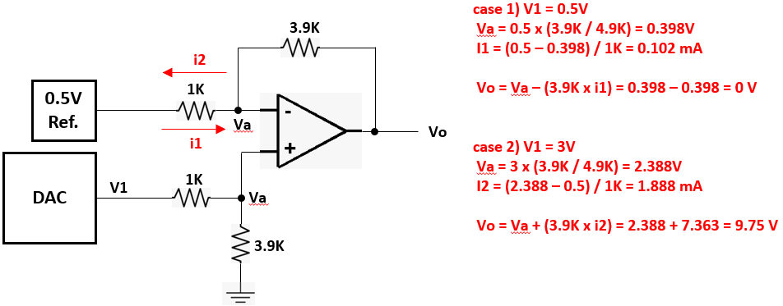

4. 4-20mA output
- 4-20mA output driver 로 XTR111 을 사용 한다.
- DAC 출력 전압을 XTR111 에 입력하여 출력 전류 조절 됨.
- Formula : Iout = 10 x (Vin/Rset) = 10 x (Vin / 1500) = Vin / 150

MCU DAC val. | 745 | 1490 | 2234 | 2979 | 3724
Vin (mV) | 600.22 | 1200.44 | 1799.85 | 2400.07 | 3000.29
Iout (mA) | 4.0014645333 | 8.0029290667 | 11.999022507 | 16.00048704 | 20.001951573

ext. DAC val. | 11916 | 23832 | 35748 | 47664 | 59578
Vin (mV) | 600.02 | 1200.04 | 1800.05 | 2400.07 | 2999.99
Iout (mA) | 4.00012176 | 8.00024352 | 12.00036528 | 16.00048704 | 19.999937413

5. 계산 공식 및 순서 |  |  |  |  |  | 5-1. 0-10V 출력인 경우 |  |  | 5-2. 4-20mA 출력인 경우
- val | : 출력을 원하는 value (range_min <= val <= range_max) |  |  |  |  | - val | : 출력을 원하는 value (range_min <= val <= range_max) |  | - val | : 출력을 원하는 value (range_min <= val <= range_max)
- range_max | : value range max |  |  |  |  | - range_max | : value range max = VR_MAX |  | - range_max | : value range max = CR_MAX
- range_min | : value range min |  |  |  |  | - range_min | : value range min = VR_MIN |  | - range_min | : value range min = CR_MIN
- cal_max | : calibrated DAC value at 20mA output |  |  |  |  | - cal_max | : calibrated DAC value at 20mA output = CAL_DAC_OUT0_10V |  | - cal_max | : calibrated DAC value at 20mA output = CAL_DAC_OUT0_20m
- cal_min | : calibrated DAC value at 4mA output |  |  |  |  | - cal_min | : calibrated DAC value at 4mA output = CAL_DAC_OUT0_0V |  | - cal_min | : calibrated DAC value at 4mA output = CAL_DAC_OUT0_4m

- val_percent | : 출력을 원하는 value 의 출력 범위상의 percent |  |  |  |  | - val_percent | : 출력을 원하는 value 의 출력 범위상의 percent |  | - val_percent | : 출력을 원하는 value 의 출력 범위상의 percent
 | (val - range_min) val_percent = ---------------------------- (range_max - range_min) |  |  |  |  |  | (val - VR_MIN) val_percent = ------------------------ (VR_MAX - VR_MIN) |  |  | (val - CR_MIN) val_percent = ------------------------ (CR_MAX - CR_MIN)

- dac_val | : value 값에 대응하는 DAC control value |  |  |  |  | - dac_val | : value 값에 대응하는 DAC control value |  | - dac_val | : value 값에 대응하는 DAC control value
 | dac_val = val_percent x (cal_max - cal_min) + cal_min |  |  |  |  |  | dac_val = val_percent x (CAL_10V - CAL_0V) + CAL_0V |  |  | dac_val = val_percent x (CAL_20m - CAL_4m) + CAL_4m

08) RTD
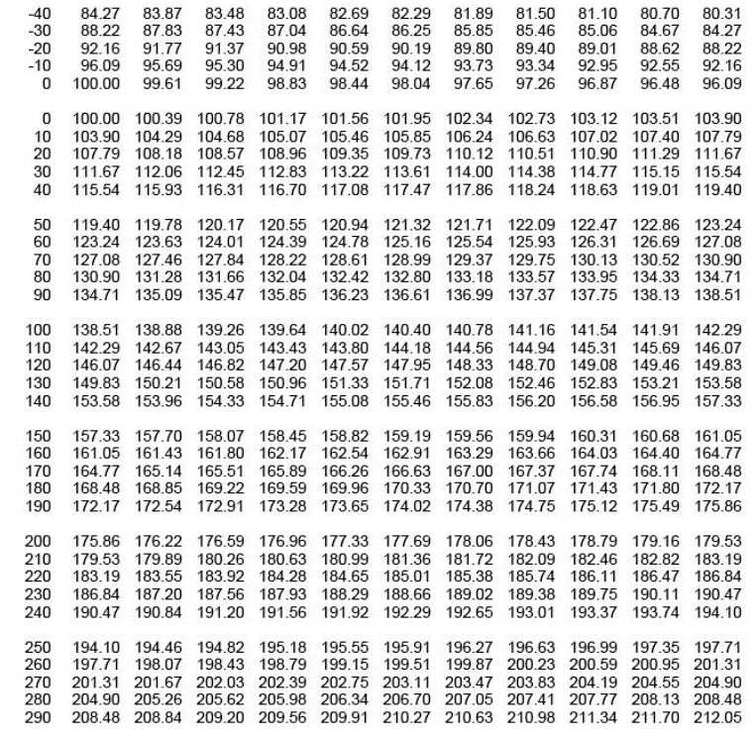
RTD temperature sensor

1. RTD(PT100) temperature sensor
main board 에 1개의 RTD sensor(3 wire) 가 부착 될 수 있음
- RTD#1 : internal ADC(MCU, ADC2, 12-bit resolution) 사용
- temperature range : 0 ~ 200 °C 범위만 사용 함.

2. Wheatstone bridge 로 회로 구성
상세 회로 구성 및 gain 설정, resolution 등은 아래 그림 참조
 |  |  | < RTD external ADC 사용시 interface 회로 > |  |  |  |  |  |  |  | < RTD #1 internal ADC 사용시 interface 회로 >
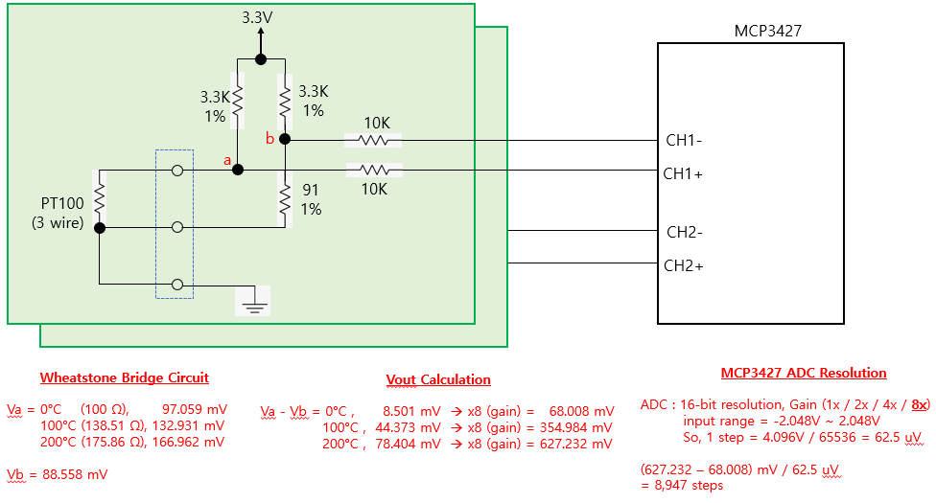
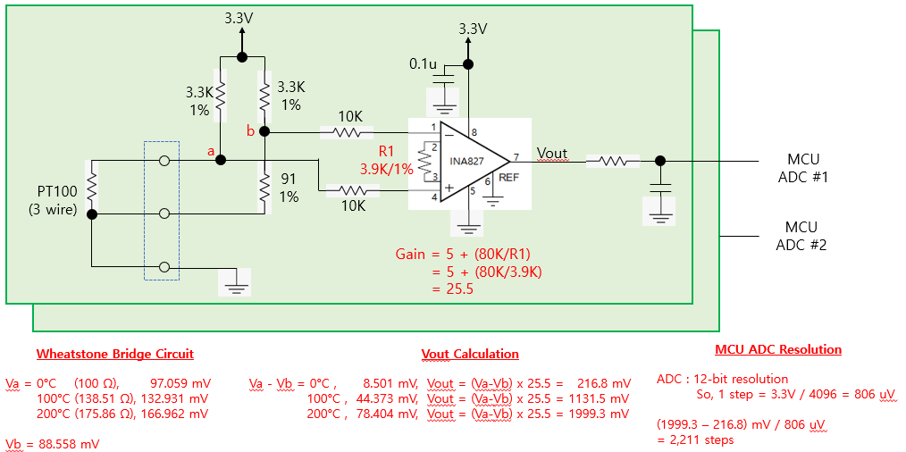

 |  |  |  | 예상 온도 resolution = 0.03 °C |  |  |  |  |  |  |  |  |  | 예상 온도 resolution = 0.1 °C

3. Error cases
1) PT100 이 연결되지 않은 경우 |  |  | : Va = 3.3V, Vb = 3.3V, (Va - Vb = 0 V) --> 0<= ADC value <= 500
2) PT100 이 배선 short 된 경우 |  |  | : Va = 0V, Vb = 88 mV, (Va - Vb = -88 mV) --> ADC value < 0

4. Calibration |  |  |  |  |  |  |  |  |  |  | R1 | R4 | R2 | R3 | R2//R3 | R1+R4+(R2//R3) |  | R1 | R4 | R2 | R3 | R2//R3 | R1+R4+(R2//R3) | R1 | R4 | R2 | R3 | R2//R3 | R1+R4+(R2//R3)
- 조립 부품 오차에 의한 영향이 발생할 수 밖에 없으므로 조립된 보드별로 별도의 calibration 이 필요 함 |  |  |  |  |  |  |  |  |  |  | 82 | 8.2 | 10 | 0 | 0 | 90.2 |  | 120 | 9.1 | 10 | 0 | 0 | 129.1 | 150 | 16.4 | 10 | 0 | 0 | 166.4
- calibration 한 값을 저장할 수 있어야 함 |  |  |  |  |  |  |  |  |  |  | 82 | 8.2 | 10 | 100 | 9.0909090909 | 99.290909091 |  | 120 | 9.1 | 10 | 100 | 9.0909090909 | 138.19090909 | 150 | 16.4 | 10 | 100 | 9.0909090909 | 175.49090909
- calibration 을 위해 RTD 온도 0°C, 100°C, 200°C 에 해당하는 저항값을 정밀하고 맞춘 calibration jig 가 필요 함 |  |  |  |  |  |  |  |  |  |  | 82 | 8.2 | 10 | 200 | 9.5238095238 | 99.723809524 |  | 120 | 9.1 | 10 | 200 | 9.5238095238 | 138.62380952 | 150 | 16.4 | 10 | 200 | 9.5238095238 | 175.92380952
 |  |  |  |  |  |  |  |  |  |  | 82 | 8.2 | 10 | 400 | 9.756097561 | 99.956097561 |  | 120 | 9.1 | 10 | 400 | 9.756097561 | 138.85609756 | 150 | 16.4 | 10 | 400 | 9.756097561 | 176.15609756
1) 0°C RTD resistance : 100.00 Ω |  |  | ---> 82 + 8.2 + ( 10 // 2K VR ) |  |  |  |  |  |  |  | 82 | 8.2 | 10 | 600 | 9.8360655738 | 100.03606557 |  | 120 | 9.1 | 10 | 600 | 9.8360655738 | 138.93606557 | 150 | 16.4 | 10 | 600 | 9.8360655738 | 176.23606557
 |  |  |  |  |  |  |  |  |  |  | 82 | 8.2 | 10 | 800 | 9.8765432099 | 100.07654321 |  | 120 | 9.1 | 10 | 800 | 9.8765432099 | 138.97654321 | 150 | 16.4 | 10 | 800 | 9.8765432099 | 176.27654321
2) 100°C RTD resistance : 138.51 Ω |  |  | ---> 120 + 9.1 + ( 10 // 2K VR ) |  |  |  |  |  |  |  | 82 | 8.2 | 10 | 1000 | 9.900990099 | 100.1009901 |  | 120 | 9.1 | 10 | 1000 | 9.900990099 | 139.0009901 | 150 | 16.4 | 10 | 1000 | 9.900990099 | 176.3009901
 |  |  |  |  |  |  |  |  |  |  | 82 | 8.2 | 10 | 1200 | 9.9173553719 | 100.11735537 |  | 120 | 9.1 | 10 | 1200 | 9.9173553719 | 139.01735537 | 150 | 16.4 | 10 | 1200 | 9.9173553719 | 176.31735537
3) 200°C RTD resistance : 175.86 Ω |  |  | ---> 150 + 8.2 + 8.2 + ( 10 // 2K VR ) |  |  |  |  |  |  |  | 82 | 8.2 | 10 | 1400 | 9.9290780142 | 100.12907801 |  | 120 | 9.1 | 10 | 1400 | 9.9290780142 | 139.02907801 | 150 | 16.4 | 10 | 1400 | 9.9290780142 | 176.32907801
 |  |  |  |  |  |  |  |  |  |  | 82 | 8.2 | 10 | 1600 | 9.9378881988 | 100.1378882 |  | 120 | 9.1 | 10 | 1600 | 9.9378881988 | 139.0378882 | 150 | 16.4 | 10 | 1600 | 9.9378881988 | 176.3378882
 |  |  |  |  |  |  |  |  |  |  | 82 | 8.2 | 10 | 1800 | 9.9447513812 | 100.14475138 |  | 120 | 9.1 | 10 | 1800 | 9.9447513812 | 139.04475138 | 150 | 16.4 | 10 | 1800 | 9.9447513812 | 176.34475138
5. Calibration & temperature calculation method |  |  |  |  |  |  |  |  |  |  | 82 | 8.2 | 10 | 2000 | 9.9502487562 | 100.15024876 |  | 120 | 9.1 | 10 | 2000 | 9.9502487562 | 139.05024876 | 150 | 16.4 | 10 | 2000 | 9.9502487562 | 176.35024876
1) Case 1 : 16-bit ADC, pt100 저항값 계산 방법 |  |  |  |  |  |  |  |  |  |  |  |  |  |  |  |  |  |  |  |  |  |  |  |  | 8.2 + 8.2
- 전체 계산의 흐름은 아래의 계산 공식을 이용한다.
- 16-bit ADC 사용시 resolution 은 약 0.03°C 임
a) 기준 저항을 이용하여 reference ADC value 를 저장한다. (0°C, 100°C, 200°C) |  |  |  |  |  |  |  |  |  |  | R1 | R4 | R2 | R3 | R2//R3 | R1+R4+(R2//R3)
b) reference ADC value 가 ±10% 범위(아래표에 기입됨) 를 벗어나면 main board 조립불량이 의심됨 |  |  |  |  |  |  |  |  |  |  | 91 | 0 | 43 | 0 | 0 | 91
c) 주어진 ADC value 에 대해 아래 계산 공식을 이용하여 Rx 값을 계산 한다. |  |  |  |  |  |  |  |  |  |  | 91 | 0 | 43 | 100 | 30.06993007 | 121.06993007
 | case 1) (ref_0_val) > adc_val_x |  |  |  |  |  |  |  |  |  | 91 | 0 | 43 | 300 | 37.609329446 | 128.60932945
 | Rx = 100 - (138.51-100)/(ref_100 - ref_0) x (ref_0 - adc_val_x) |  |  |  |  |  |  |  |  |  | 91 | 0 | 43 | 500 | 39.594843462 | 130.59484346
 | = 100 - 38.51/(ref_100 - ref_0) x (ref_0 - adc_val_x) |  |  |  |  |  |  |  |  |  | 91 | 0 | 43 | 1000 | 41.227229147 | 132.22722915
 | case 2) (ref_0_val) <= adc_val_x <= (ref_100_val) |  |  |  |  |  |  |  |  |  | 91 | 0 | 43 | 2000 | 42.094958395 | 133.09495839
 | Rx = (138.51-100)/(ref_100 - ref_0) x (adc_val_x - ref_0) + 100 |  |  |  |  |  |  |  |  |  | 91 | 0 | 43 | 3000 | 42.392375945 | 133.39237594
 | = 38.51/(ref_100 - ref_0) x (adc_val_x - ref_0) + 100 |  |  |  |  |  |  |  |  |  | 91 | 0 | 43 | 4000 | 42.542666337 | 133.54266634
 | case 3) ref_100_val) < adc_val_x <= (ref_200_val) |  |  |  |  |  |  |  |  |  | 91 | 0 | 43 | 5000 | 42.633353163 | 133.63335316
 | Rx = (175.86-138.51)/(ref_200 - ref_100) x (adc_val_x - ref_100) + 138.51 |  |  |  |  |  |  |  |  |  | 91 | 0 | 43 | 6000 | 42.694026146 | 133.69402615
 | = 37.35/(ref_200 - ref_100) x (adc_val_x - ref_100) + 138.51 |  |  |  |  |  |  |  |  |  | 91 | 0 | 43 | 7000 | 42.737469828 | 133.73746983
d) 계산된 Rx 값에서 아래 PT100 온도별 저항값 table 을 이용하여 가장 근접한 온도를 찾는다. |  |  |  |  |  |  |  |  |  |  | 91 | 0 | 43 | 8000 | 42.770110655 | 133.77011066
e) 소수점 단위는 table 상의 1°C 차이값에서 근사치로 계산한다. |  |  |  |  |  |  |  |  |  |  | 91 | 0 | 43 | 9000 | 42.795532456 | 133.79553246
 |  |  |  |  |  |  |  |  |  |  | 91 | 0 | 43 | 10000 | 42.815891666 | 133.81589167

Vb = 3.3K x (91/(3.3K+91)) |  | 88.55795 | mV | 16-bit ADC bit resolution = |  | 0.0625 | mV |  |  |  |  |  | 12-bit ADC bit resolution = |  | 0.80566 | mV
Va = 3.3K x (Rx/(3.3K+Rx))

search temp integer value, N = pt100_table[N] <= Rx < pt100_table[N+1]
calculate decimal value = (Rx - pt100_table[N]) / (pt100_table[N+1] - pt100_table[N])

 | 16-bit ADC |  |  |  |  |  |  |  |  | 12-bit ADC
 | Rrtd | Va | (Va-Vb) | (Va-Vb) x 8 | ADC value | ADC setting range (±10%) |  | Rx | Temp. | Rrtd | Va | (Va-Vb) | (Va-Vb) x 25.5 | ADC value | ADC setting range (±10%) |  | Rx | Temp.
 | (ohm) | (mV) | (mV) | (mV) | (default) | -10% | 10% | (ohm) | (°C) | (ohm) | (mV) | (mV) | (mV) | (default) | -10% | 10% | (ohm) | (°C)
0°C | 100 | 97.05882 | 8.50087 | 68.00696 | 1088 | 979 | 1196 | 100 | 0 | 100 | 97.05882 | 8.50087 | 216.772185 | 269 | 242 | 295 | 100 | 0
0 +1 bit |  |  |  |  | 1089 |  |  | 100.01 | 0.03 |  |  |  |  | 270 |  |  | 100.03 | 0.08
10°C | 103.9 | 100.72858 | 12.17063 | 97.36504 | 1557 |  |  | 103.93 | 10.08 | 103.9 | 100.72858 | 12.17063 | 310.351065 | 385 |  |  | 103.94 | 10.1
20°C | 107.79 | 104.38055 | 15.8226 | 126.5808 | 2025 |  |  | 107.86 | 20.18 | 107.79 | 104.38055 | 15.8226 | 403.4763 | 500 |  |  | 107.84 | 20.13
50 |  |  |  |  | 3384 |  |  | 119.26 | 49.64 |  |  |  |  | 837 |  |  | 119.27 | 49.67
100°C | 138.51 | 132.93054 | 44.37259 | 354.98072 | 5679 | 5111 | 6246 | 138.51 | 100 | 138.51 | 132.93054 | 44.37259 | 1131.501045 | 1404 | 1263 | 1544 | 138.51 | 100
100 +1 bit |  |  |  |  | 5680 |  |  | 138.52 | 100.03 |  |  |  |  | 1405 |  |  | 138.54 | 100.08
150 |  |  |  |  | 7857 |  |  | 157.19 | 149.63 |  |  |  | 0 | 1943 |  |  | 157.2 | 149.66
200°C | 175.86 | 166.96242 | 78.40447 | 627.23576 | 10035 | 9031 | 11038 | 175.86 | 200 | 175.86 | 166.96242 | 78.40447 | 1999.313985 | 2481 | 2232 | 2729 | 175.86 | 200

6. PT 100 온도별 저항값 table

09) TC
TC(thermocouple) temperature sensor

1. Thermocouple
- 서로 다른 2개의 금속을 한곳만 접합한 경우 접합한 곳의 온도에 따라 반대쪽에 전압이 발생 함. (Seebeck voltage)
- 이 발생 전압으로 온도를 측정할 수 있음.
- 단, 측정 온도는 Ttc 단과 Tcj 단의 상대 온도 임. 따라서 정확한 온도는 (Ttc + Tcj) 임.
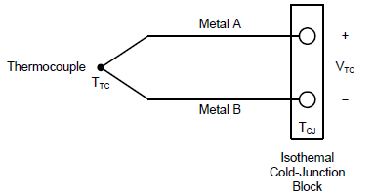

 |  |  | TTC : thermocouple 접합점의 온도
 |  |  | TCJ : thermocouple 접합점 반대쪽의 온도
 |  |  | VTC : thermocouple 접합점 온도에 해당하는 발생 전압

- 사용하는 금속 종류에 따라 여러가지 TC 가 존재하며 가장 일반적인 K type 을 사용 한다. |  |  |  |  |  | - 같은 K type 이라도 배선시 아래의 color code 를 확인해야 함.
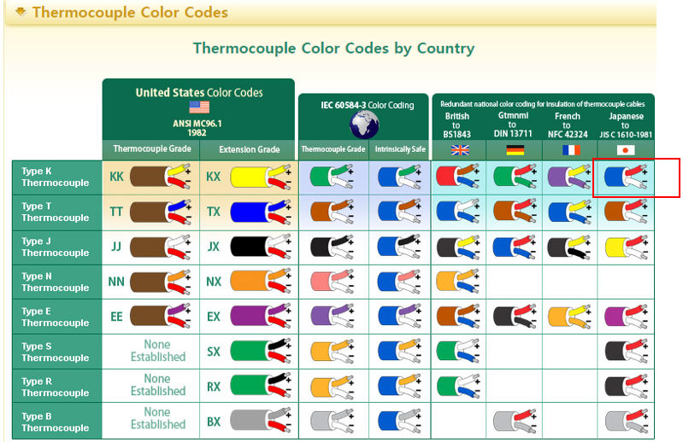

- TC 의 기전력은 graph 와 같이 non linear 하므로 온도 계산시 이를 고려 해야 함.
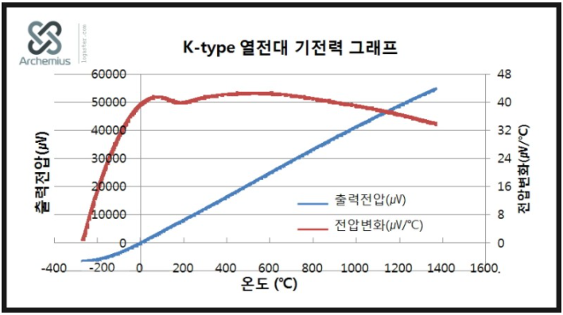

2. Thermocouple K type 온도별 전압표 |  |  |  |  |  |  |  | 3. Thermocouple K type 전압에서 온도 환산 방법
- 실제 TC 의 측정 온도 범위는 -270°C ~ 1370°C 이나 아래표에서와 같이 -20°C ~ 320°C 측정을 목표로 한다. |  |  |  |  |  |  |  | 1) TC temp. ↔ 발생전압 table : uV 기준으로 작성 (즉, x3 mV)
- TC -20°C ~ 250°C 에 대해 발생 기전압 범위는 -1.0mV ~ +13.0mV 이다. |  |  |  |  |  |  |  | 2) 실제 TC 입력 전압 = TC전압 + offset (500mV)
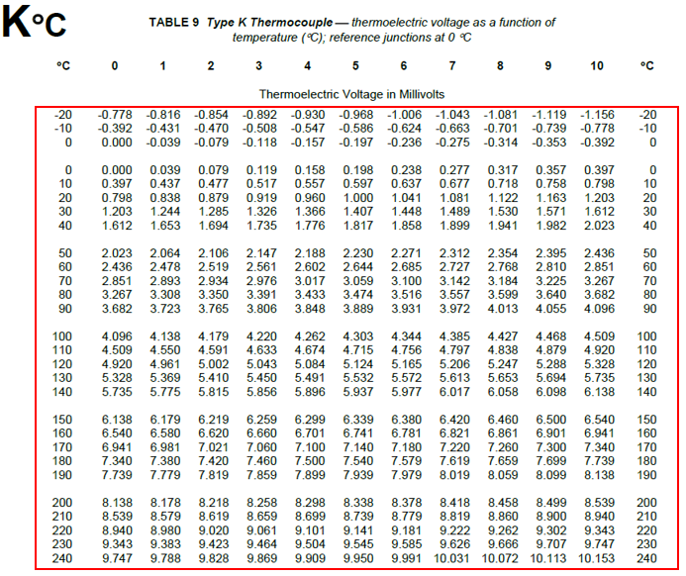
 |  |  |  |  |  |  |  | 3) 12-bit ADC resolution = 3.3V / 4096 = |  |  |  | 805.664 | uV
 |  |  |  |  |  |  |  | 4) TC interface circuit calibration 방법
 |  |  |  |  |  |  |  | step 1) TC 단에 R= 0 ohm( 0mV) + offset (500mV) 시 ADC 값 = 0°C 에 대한 cal 값 (500mV offset 오차 반영)
 |  |  |  |  |  |  |  | step 2) TC 단에 R=6,079 ohm(10mV) + offset (500mV) 시 ADC 값 = 246.225°C 에 대한 cal 값 (OP-amp Gain 회로부품 오차 반영)
 |  |  |  |  |  |  |  | 5) TC 온도별 회로 구성 반영된 ADC 결과 계산값
 |  |  |  |  |  |  |  | Temp. (°C) | TC vtg |  | OP-amp vtg (G=210) |  | ADC value
 |  |  |  |  |  |  |  |  | (mV) | (uV) | offset=0 | offset=500
 |  |  |  |  |  |  |  |  |  |  | (mV) | (mV)
 |  |  |  |  |  |  |  | -20 | -0.778 | -778 | -163.38 | 336.62 | 418
 |  |  |  |  |  |  | CAL_0 | -5 | -0.197 | -197 | -41.37 | 458.63 | 569
 |  |  |  |  |  |  |  | 0 | 0.000 | 0 | 0 | 500 | 621
 |  |  |  |  |  |  |  | 1 | 0.039 | 39 | 8.19 | 508.19 | 631
 |  |  |  |  |  |  |  | 2 | 0.079 | 79 | 16.59 | 516.59 | 641
 |  |  |  |  |  |  |  | 25 | 1.000 | 1000 | 210 | 710 | 881
 |  |  |  |  |  |  |  | 100 | 4.096 | 4096 | 860.16 | 1360.16 | 1688
 |  |  |  |  |  |  |  | 200 | 8.138 | 8138 | 1708.98 | 2208.98 | 2742
 |  |  |  |  |  |  |  | 250 | 10.153 | 10153 | 2132.13 | 2632.13 | 3267
 |  |  |  |  |  |  |  | circuit cal. (246.225) | 10.000 | 10000 | 2100 | 2600 | 3227
 |  |  |  |  |  |  | CAL_246 |  |  |  |  |  | 3227 - 621 = | 2606
 |  |  |  |  |  |  |  | 6) 회로 calibration 값 반영하여 실제 TC 입력 전압 계산 2606.0 (ADC - CAL_0) x 805.664uV (ADC - CAL_0) x 9997.9066 Vtc = 보정값 x 측정전압 / Gain = --------------------- x ------------------------------ (uV) = ------------------------------- (uV) (float)(uV) (CAL_246 - CAL_0) 210.0 (CAL_246 - CAL_0)

 |  |  |  |  |  |  |  | 5. TC1047 을 이용한 cold junction 온도 환산 방법
 |  |  |  |  |  |  |  | - TC1047 의 온도 특성 (10mV @ °C) |  |  |  |  |  | - TC1047 출력 전압을 온도로 환산하는 공식 (ADC_val x 0.805664mV) - 500mV Tcj = ---------------------------------------- (°C) (float) 10
 |  |  |  |  |  |  |  | Temp. (°C) | TC1047 voltage |  | ADC value
 |  |  |  |  |  |  |  |  | (mV) | (uV)
 |  |  |  |  |  |  |  | -40 | 100 |  | 124
 |  |  |  |  |  |  |  | 0 | 500 |  | 621
 |  |  |  |  |  |  |  | 25 | 750 |  | 931
 |  |  |  |  |  |  |  | 100 | 1500 |  | 1862 | 100°C diff | 1241
4. Thermocouple 회로 구성 |  |  |  |  |  |  |  | 125 | 1750 |  | 2172
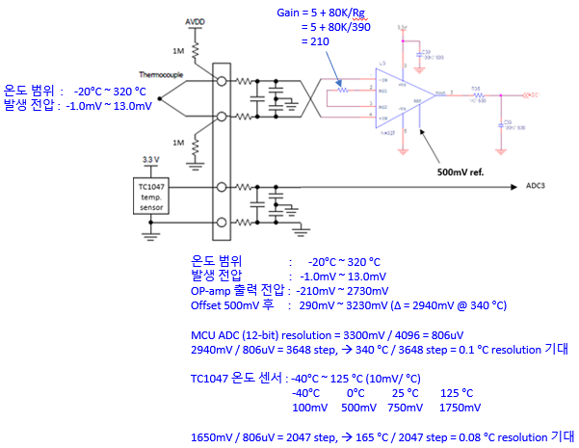

 |  |  |  |  |  |  |  | 6. 최종 온도 계산 방법
 |  |  |  |  |  |  |  | - TC 의 특성이 non linear 하므로 단순히 Ttc와 Tcj 를 더해서는 안되며 반드시 아래의 순서로 계산 하여야 한다.
 |  |  |  |  |  |  |  | 1) (5) 항의 공식 이용하여 TC1047 : ADC 값 → Tcj_TC1047 (Cold Junction temperature) 계산 한다.
 |  |  |  |  |  |  |  | 2) TC1047 은 PCB 에 장착되므로 board 열기에 의해 실제 Tcj 온도 보다 높게 Tcj_TC1047 가 측정 된다.
 |  |  |  |  |  |  |  | 따라서 Tcj 를 계산 한다. Tcj = Tcj_TC1047 - mount_offset (≒ 2.0 °C)
 |  |  |  |  |  |  |  | 3) TC 온도-전압 table 에서 Tcj 에 해당하는 Vcj 를 찾는다.
 |  |  |  |  |  |  |  | 4) 위 3-6) 항의 공식 이용하여 Vtc 를 계산한다.
 |  |  |  |  |  |  |  | 5) 실제 온도에 해당하는 전압, Vtotal = Vtc + Vcj
 |  |  |  |  |  |  |  | 6) Vtotal 에 해당하는 온도 Ttotal 을 TC table 에서 찾는다.

 |  |  |  |  |  |  |  | 7. board calibration 을 위한 jig 에 필요한 저항값
 |  |  |  |  |  |  |  | - TC 의 상대 온도 0 °C 에 대한 전압 = 0.000 mV --> 이를 simulation 하기 위한 Target resistance = 0 ohm
 |  |  |  |  |  |  |  | - TC 의 상대 온도 246.225 °C 에 대한 전압 = 10.000 mV --> 이를 simulation 하기 위한 Target resistance = 6079 ohm

 |  |  |  |  |  |  |  | R1 | R2 | R3 | R4 | R3//R4 | R1+R2+(R3//R4)
 |  |  |  |  |  |  |  | 3000 | 3000 | 120 | 0 | 0.00 | 6000.00
 |  |  |  |  |  |  |  | 3000 | 3000 | 120 | 100 | 54.55 | 6054.55
 |  |  |  |  |  |  |  | 3000 | 3000 | 120 | 200 | 75.00 | 6075.00 | target resistance = 6079 ohm
 |  |  |  |  |  |  |  | 3000 | 3000 | 120 | 400 | 92.31 | 6092.31
 |  |  |  |  |  |  |  | 3000 | 3000 | 120 | 600 | 100.00 | 6100.00
 |  |  |  |  |  |  |  | 3000 | 3000 | 120 | 800 | 104.35 | 6104.35
 |  |  |  |  |  |  |  | 3000 | 3000 | 120 | 1000 | 107.14 | 6107.14
 |  |  |  |  |  |  |  | 3000 | 3000 | 120 | 1200 | 109.09 | 6109.09
 |  |  |  |  |  |  |  | 3000 | 3000 | 120 | 1400 | 110.53 | 6110.53
 |  |  |  |  |  |  |  | 3000 | 3000 | 120 | 1600 | 111.63 | 6111.63
 |  |  |  |  |  |  |  | 3000 | 3000 | 120 | 1700 | 112.09 | 6112.09
 |  |  |  |  |  |  |  | 3000 | 3000 | 120 | 1800 | 112.50 | 6112.50
 |  |  |  |  |  |  |  | 3000 | 3000 | 120 | 1900 | 112.87 | 6112.87
 |  |  |  |  |  |  |  | 3000 | 3000 | 120 | 2000 | 113.21 | 6113.21

8. Thermocouple AD conversion handling scheme
- MCU internal ADC #0, #2 are used
ADC#0 : TC #0 ADC
ADC#2 : Tcj (TC1047) ADC
- thermocouple service routine executes at every 10 msec
- AD Conversion rate : at every 50 msec per channel

 | 0 msec | 10 msec |  | 20 msec | 30 msec | 40 msec |  | 50 msec
tc_seq | 0 | 1 |  | 2 | 3 | 4 |  | 0
 | internal ADC #0 | internal ADC #2 |  | calculate |  |  |  | internal ADC #0
 | conversion | conversion |  | temperature | do nothing | do nothing |  | conversion
 | for TC #0 | for Tcj = TC1047 |  | for TC#0, TC#1, Tcj |  |  |  | for TC #0

 |  |  | repeat same operation at every 50 msec

10) BLDC
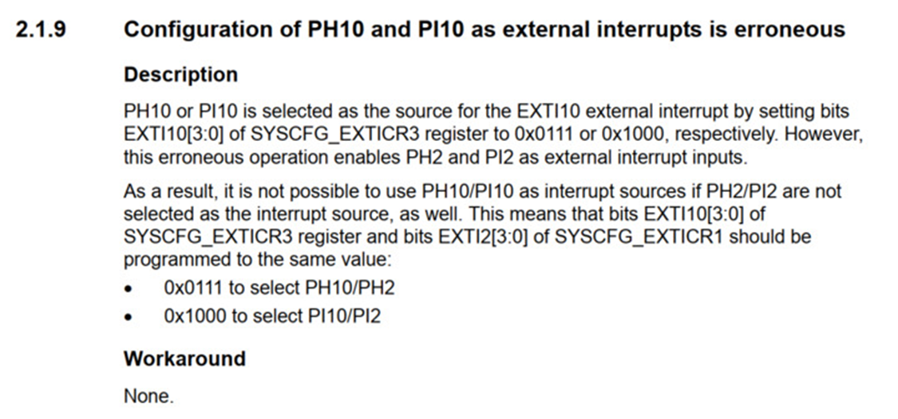
MCU PWM : PWM out, RPM in

1. PWM Out
1.1 TIM12 PWM out Init set-up | 1.1 TIM12 PWM out function
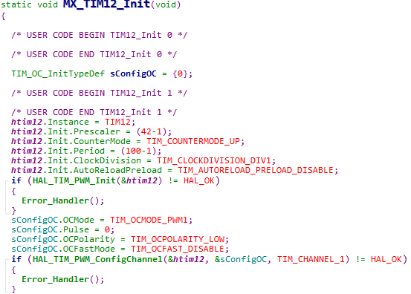

 | - Main task 내 loop 진입 전 PWM turn on
 | - TIM12 init 시 duty를 0으로 설정하였기에, init 시 motor는 동작하지 않음
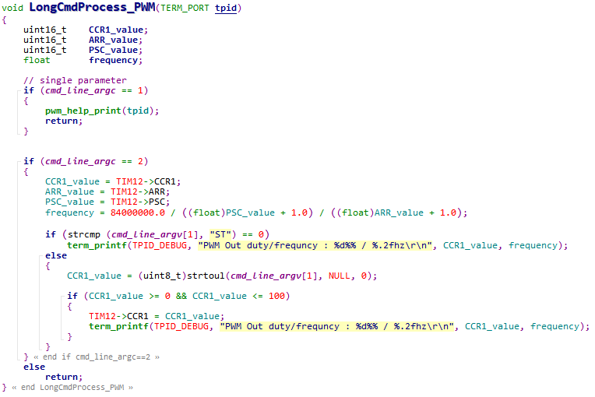

- TIM Clock APB1 : 84Mhz
- Prescaler : (42-1)
- Period : (100-1)
- PWM Frequency : 84Mhz / (42-1) / (100-1) = 20Khz
- OCPolarity = LOW
- Duty(= Pulse / Period * 100) : 0 / 100 *100 = 0%

※ 오실로스코프 PWM 출력 파형 체크 시 주기가 흔들리는 현상 | - debug 명령어 'pwm'으로 출력 제어
→ SSCG 기능에 의한 현상이므로 실제 동작 시 문제 없음 (디버그 시 SSCG 기능 Off) | - 'pwm st' 입력 시 현재의 출력 상태 출력 (Duty & Frequency)
 | - 'pwm 0..100' 입력 시 해당 값으로 duty 설정하여 pwm 출력

2. RPM In
2.1 GPIO PH9 EXTI Init set-up | 2.1 GPIO PH9 EXTI function

 | - Rising edge 감지 시 위의 Call back 함수 호출
- External trigger mode : Rising edge | - 해당 함수 호출 시 마다 rpm_cnt 변수 값을 증가
- EXTI Port & Pin : GPIO H, 3 Pin (아래 그림 참조)
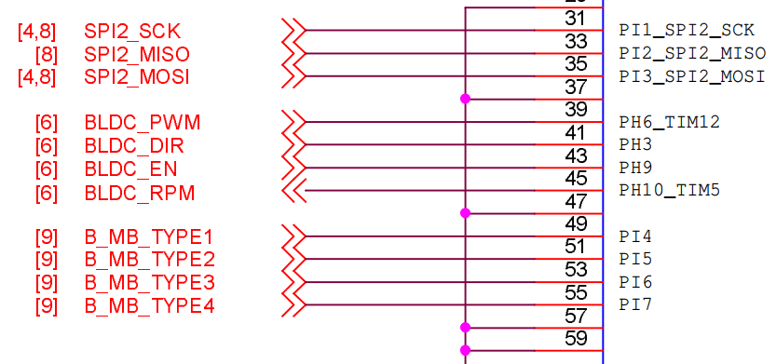

 | - Main task에서 1s 마다 RPM(분당 회전수)를 계산하고 rpm_cnt를 초기화

 | ※ RPM Input level 부족 현상
 | → RPM Input signal level이 1.5V 아래로 동작하면서 해당 Level shifter (TXB0104)에서 인식하지 못하는 현상 발생
 | → BLDC 제조사에 출력 신호 레벨 문의 후 신호 증폭 또는 모델 변경 조치 필요

→ 기존 RPM Input 포트는 PH10이었으나, 아래와 같은 ST社의 Chip bug로 인해 해당 포트는 EXTI로 사용이 불가
→ EXTI를 사용하기 위해 DIR 용도로 할당하였던 PH3와 포트를 스위칭하였음

11-2) Syringe pump
Hamilton syringe pump (RS485)

1. PSD4 (24VDC)
- RS-485 interface : D-sub 15p (with CAN, RS232)
- 9600 bps, 8 data bit, 1 stop bit, none parity
- Hamilton terminal protocol
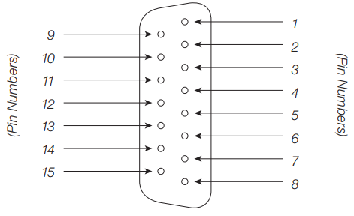
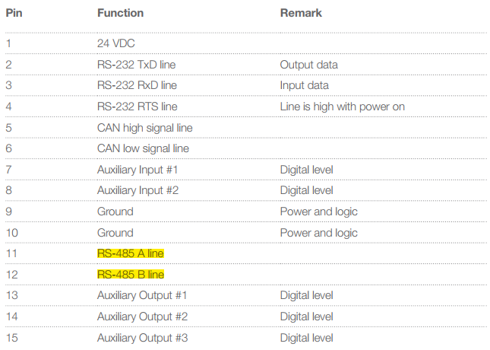
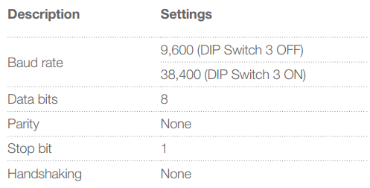

PSD4 receptacle

2. Terminal Protocol

COMMAND |  | DATA CODE (ASCII) |  |  |  | DATA CORDING(HEX) |  |  |  |  | DESCRIPTION
초기화 (좌측) |  | "/1ZR" 0D 0A |  |  |  | 2F 31 5A 52 0D 0A |  |  |  |  | ASC=>HEX |  | * 1번 콘트롤러 디스펜서 초기화(좌측 사이드 기준= Input)
초기화 (우측) |  | "/1YR" 0D 0A |  |  |  | 2F 31 59 52 0D 0A |  |  |  |  | ASC=>HEX |  | * 1번 콘트롤러 디스펜서 초기화(우측 사이드 기준= Input)
현재상태 묻기 |  | "/1?" 0D 0A |  |  |  | 2F 31 3F 0D 0A |  |  |  |  | ASC=>HEX |  | * 1번 콘트롤러 주사기 현재 위치 상태 묻기
충전(Input) |  | "/1IA3000R" 0D 0A |  |  |  | 2F 31 49 41 33 30 30 30 52 0D 0A |  |  |  |  | ASC=>HEX |  | * PORT 1번(Input)으로 오일을 3000 STEP으로 충전한다
토출(Output) |  | "/1OD100R" 0D 0A |  |  |  | 2F 31 4F 44 31 30 30 52 0D 0A |  |  |  |  | ASC=>HEX |  | * PORT 2번(Output)으로 오일을 100 STEP 토출한다
충전/반복토출 |  | "/1IA3000M1000gOD100G5R" 0D 0A |  |  |  | 2F 31 49 41 33 30 30 30 4D 31 30 30 30 67 4F 44 31 30 30 47 35 0D 0A |  |  |  |  | ASC=>HEX |  | * 노즐1번으로 3000스탭 충전하고 노즐2번으로 100스탭으로 5번 연속 반복하여 토출한다(M1000->1초 지연)

모타 속도설정 이동 |  | "/1S10IA3000R"0D 0A |  |  |  | 2F 31 53 31 30 49 31 41 32 30 30 4F 32 44 31 30 30 47 31 30 52 0D 0A |  |  |  |  | ASC=>HEX |  | * 속도 10레벨값(3.7초)으로 Input으로 3000스탭 절대위치로 충전한다.

모타 속도설정 |  | "/1S10R" 0D 0A |  |  |  | 2F 31 53 31 30 52 0D 0A |  |  |  |  | ASC=>HEX |  | * 속도를 10레벨(3.7초)로 설정한다(레벨값이 낮을수록 모타속도는 빠르다)
분해능(Resolution)설정 |  | "/1N1R" 0D 0A |  |  |  | 2F 31 4E 31 52 OD OA |  |  |  |  | ASC=>HEX |  | * 고 분해능(24,000)으로 설정한다.(N0R은 저 분해능-3000)
긴급정지 명령 |  | "/1T" 0D 0A |  |  |  | 2F 31 54 0D 0A |  |  |  |  | ASC=>HEX |  | * 현재 동작중인 모타를 긴급 정지한다 (시린지 동작 중 정지 불가)
# 헥사코드 = 아스키코드
0D = CR | 0A = LF
2F = / |  |  | 5A = Z | 52 = R |  | 3F = ? | 49 = I |  | 41 = A |  | 44 = D
30 = 0 | 31 = 1 |  | 32 = 2 | 33 = 3 |  | 34 = 4 | 35 = 5 |  | 36 = 6 |  | 37 = 7
[ " " = 아스키 코드값, 별도 표시가 없으면 헥사코드값 ]

3. Operation State Machine Diagram

 |  |  |  |  | ST00 : Syringe detect & init state |  |  |  |  | ST10 : identify state |  |  |  | ST20 : Stop & Idle
 |  |  |  |  | - send 'YR' cmd |  |  | valid ACK |  | - read some registers |  | init. Complete |  | - check the ready status
 |  |  |  | no ACK | - wait ACK |  |  |  |  | - check initialized status |  |  |  | - wait pump control cmd | not input cmd (Idle)
 |  |  |  |  |  |  |  |  |  | 1) syringe status |  |  |  | 1) input (0-24000)
 |  |  |  |  |  |  |  |  |  | 2) syringe position |  |  |  | 2) output (0-24000)
 |  |  |  |  |  |  |  |  |  | 3) syringe mode
 |  |  |  |  |  |  |  |  |  | 4) valve status |  | input control cmd
 |  |  |  |  |  |  |  |  |  | 5) valve position |  | (run event)

 |  |  |  |  |  |  |  |  |  |  |  |  | syringe moving complete
 |  |  |  |  |  |  |  | Error event |  |  |  |  | (stop event)
 |  |  |  |  | ST40 : Error state |  |  |  |  | ST30 : Run state
 |  |  |  |  |  |  |  |  |  | - control valve & syringe pump
 |  |  |  |  |  |  |  |  |  | - check the syringe position
 |  |  |  |  |  |  |  |  |  | - check syringe moving done |  |  | syringe position != control value

98) Fault debugging
MCU Fault state debugging

1. Error_Handler() 관련
1) 주로 HAL interface function 수행중 error 발생하는 경우 Error_Handler() 를 call 하도록 되어 있음.
2) 기본적으로 제공되는 Error_Handler function 은 아래와 같이 아무런 일도 하지 않고 무한 loop 내에 빠지도록
되어 있어 어떠한 원인으로 Error_Handler 로 들어 오게 되었는지 debugging 이 불가능 함.

3) Error_Handler() 를 call 하는 원인을 debugging 하기 위해 다음과 같이 수정한다.
그러면, Error_Handler 를 call 한 file 정보, line number, function 이름을 print 할 수 있어 debugging 이 용이해 진다.

a) main.h 파일에 아래 내용 추가
--> 기존 Error_Handler() function call에 파일명, 라인위치, function 이름 의 parameter 를 넘겨 주도록 define 변경

b) main.c 파일에 아래 내용 추가
--> 기존 Error_Handler() function 대신에 수행할 _Error_Handler() 함수를 만든다.

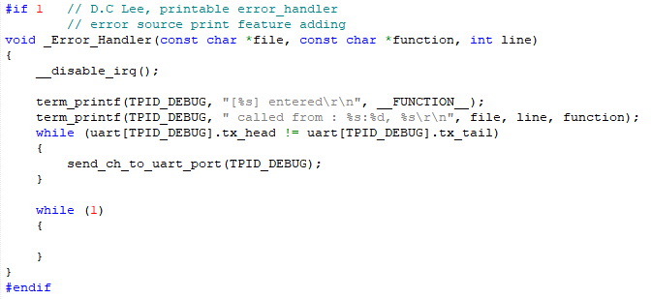

c) 기타 Error_Handler(void) 관련된 compile warning/error 발생하는 부분은 모두 막는다.

4) 수행된 결과는 아래와 같이 원인이 되는 파일명, line수, function 이름이 표시 됨.

2. HardFault_Handler() 관련
1) MCU 동작중 여러가지 이유로 Hard Fault 발생할 수 있으며 이경우 HardFault_Handler() 를 call 하도록 되어 있음.
2) 기본적으로 제공되는 HardFault_Handler function 은 아래와 같이 아무런 일도 하지 않고 무한 loop 내에 빠지도록
되어 있어 어떠한 원인으로 HardFault_Handler 로 들어 오게 되었는지 debugging 이 불가능 함.

3) HardFault 상태의 원인 파악을 위한 정보 print 를 위해 다음과 같이 file 수정이 필요 함.
- \Core\Inc\stm32f4xx_it.h 파일 수정

- \Core\Src\stm32f4xx_it.c 파일 수정
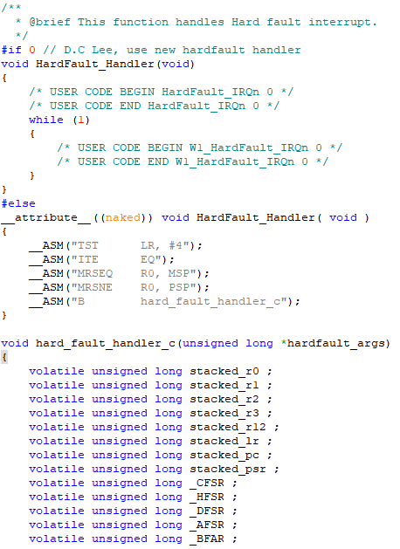

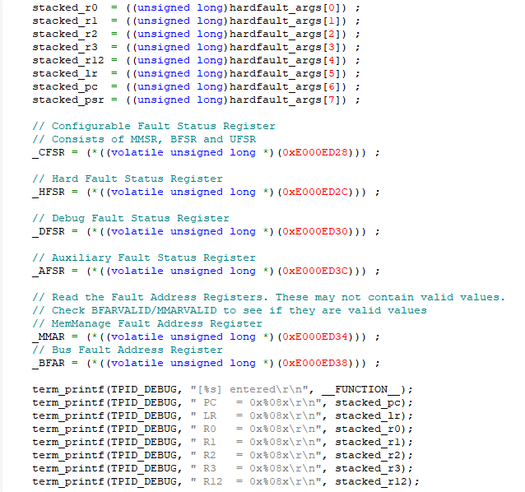

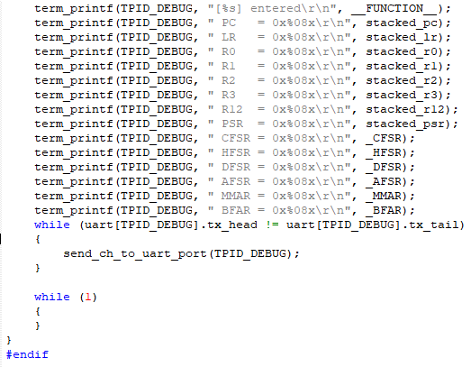

4) HardFault 발생시 다음과 같은 형태로 필요 정보 print 됨.
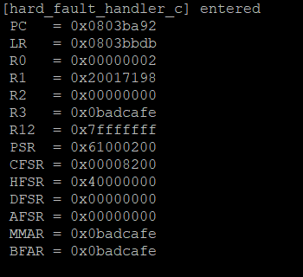
 | PC 와 LR(return address) 정보로 hard fault 의 원인이
 | 되는 지점을 찾아 수정할 수 있음

